กิ่วลม-กิ่วคอหมา กม.36
 | โครงการสอบเทียบอาคารชลประทาน
 | สำนักบริหารจัดการน้ำและอุทกวิทยา กรมชลประทาน
 | (งบประมาณเงินทุนหมุนเวียนเพื่อการชลประทาน ปี 2558)

1 | ข้อมูลทางกายภาพ
 | 1.1 ข้อมูลระบบส่งน้ำที่ตั้งของอาคาร
 | - ข้อมูลทั่วไปของอาคาร |  | อาคารอัดน้ำกลางคลอง กม.36 |  |  |  | อาคาร
 | - โครงการ |  | โครงการส่งน้ำและบำรุงรักษา กิ่วลม-กิ่วคอหมา
 | - ตำแหน่งที่ตั้ง กม. |  | 36+770 |  |  |  | คลองสายใหญ่
 | อำเภอ |  | เมือง |  |  |  | จังหวัด | ลำปาง
 | - พิกัด |  | N 18º21'45.1'' |  | E 099º28'07.7''
 | - ลักษณะคลอง |  | ÿ คลองดิน |  | ÿ คลองดาดคอนกรีต

 | 1.2 ข้อมูลอาคาร
 | - ชื่ออาคาร
 | - ประเภทบาน ÿ ประตูระบายน้ำบานตรง (Sluice gate) |  |  |  |  |  | 1 | บาน
 |  |  | ขนาดบาน | กว้าง |  |  | 6.00 | เมตร
 |  |  |  | สูง |  |  | 2.70 | เมตร
 | - ระดับพื้น Inlet |  |  |  |  |  | - | เมตร (รทก.)
 | - ระดับพื้น Outlet |  |  |  |  |  | - | เมตร (รทก.)
 | - ระดับพื้นธรณีอาคาร |  |  |  |  |  | 4.45 | เมตร (รสม.)
 | - ปริมาณน้ำไหลผ่านสูงสุด |  |  |  |  |  | - | ลูกบาศก์เมตร/วินาที
 | - รัศมีความโค้งของบาน (สำหรับบานโค้ง) |  |  |  |  |  | - | เมตร

 | 1.3 รูปภาพอาคารชลประทาน
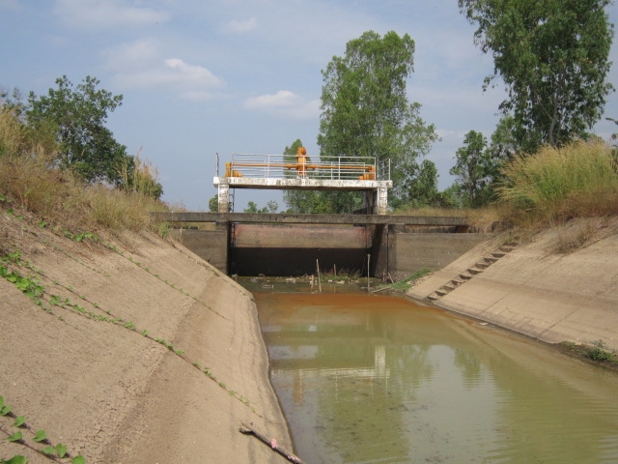

2 | ข้อมูลการสอบเทียบอาคารชลประทาน
 | ÿ ประตูระบายน้ำบานตรง (Sluice gate)
 | ÿ การไหลแบบจม (Submerged flow)
 | สูตรการคำนวนสอบเทียบอาคาร

 | เมื่อ | Q = ปริมาณน้ำผ่านอาคาร (ลบ.ม./วินาที)
 |  | Cs = สัมประสิทธิ์ปริมาณน้ำเมื่อการไหลเป็นแบบจม (Submerged Flow)
 |  | L = ความกว้างของช่องประตูระบาย (เมตร)
 |  | Hs = ระดับน้ำด้านท้ายประตู - ระดับธรณีประตู (เมตร)
 |  | ∆H = ระดับน้ำด้านหน้าประตู - ระดับด้านท้ายประตู (เมตร)
 |  | g = ความเร่งเนื่องจากแรงโน้มถ่วง (เมตร/วินาที)
 |  | Go = การเปิดบาน (เมตร)

ที่ | ระดับน้ำ | ระดับน้ำ | ∆H |  | Hs | ระยะเปิดบาน | Q | Hs/Go | Cs
 | ด้านเหนือน้ำ | ด้านท้ายน้ำ |  |  |  | (Go)
 | ม.(รทก./รสม.) | ม.(รทก./รสม.) |  |  |  | ม. | ลบ.ม./วินาที
1 | 6.657 | 5.535 | 1.12 | 4.6919 | 1.0900 | 0.12 | 0.629 | 9.083 | 0.020
2 | 6.607 | 5.735 | 0.87 | 4.1363 | 1.2900 | 0.20 | 1.207 | 6.450 | 0.038
3 | 6.537 | 5.875 | 0.66 | 3.6039 | 1.4300 | 0.30 | 1.971 | 4.767 | 0.064
4 | 6.477 | 5.955 | 0.52 | 3.2003 | 1.5100 | 0.40 | 2.802 | 3.775 | 0.097

สอบเทียบอาคาร อาคารอัดน้ำกลางคลอง กม.36 โครงการส่งน้ำและบำรุงรักษา กิ่วลม-กิ่วคอหมา
9.083 | 0.020
6.450 | 0.038
4.767 | 0.064
3.775 | 0.097

3 | ข้อมูลการเปิดบานในระดับต่างๆ

ที่ | ระดับน้ำ | ระดับน้ำ | Hs | ∆H | ระยะเปิดบาน | Hs/Go | Cs | ปริมาณน้ำไหลผ่าน
 | ด้านเหนือน้ำ | ด้านท้ายน้ำ |  |  | (Go)
 | ม.(รทก./รสม.) | ม.(รทก./รสม.) |  |  | ม. |  |  | ลบ.ม./วินาที
1 | 6.657 | 5.535 | 1.09 | 1.12 | 0.12 | 9.083 | 0.020 | 0.6232
2 | 6.607 | 5.735 | 1.29 | 0.87 | 0.20 | 6.450 | 0.037 | 1.1890
3 | 6.537 | 5.875 | 1.43 | 0.66 | 0.30 | 4.767 | 0.063 | 1.9573
4 | 6.477 | 5.955 | 1.51 | 0.52 | 0.40 | 3.775 | 0.095 | 2.7688

หมายเหตุ สามารถนำไปใช้คำนวณในการยกบานระบายที่ระดับต่างๆ โดยป้อนข้อมูลระดับด้านเหนือน้ำและระดับที่ต้องการยกบาน
 | จะสามารถทราบปริมาณน้ำไหลผ่านอาคารได้ (กรอกข้อมูลในช่องว่างเท่านั้น ยกเว้นช่องสีทึบ)

